상품제안서
파이롯트뉴아크로볼(0.5)+스타사각형광펜반투세트 | 상품코드: S42463

 |  |  |  |  |  |  | 02-713-8555 | www.synergygift.co.kr
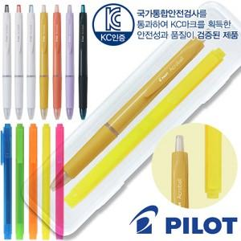

【상세/제작정보】

【인쇄/포장옵션】 | 실크, 케이스 1도인쇄 / 포장불가능

【공급단가】 | 수량 | 300~ | 500~ | 1,000~ | 5,000~ | 10,000~
*VAT별도 | 단가 | 1,220원 | 1,200원 | 1,170원 | 1,090원 | 1,070원

【상품 URL】 | https://www.synergygift.co.kr:443/src/goods_detail.php?gdno=42463

